Sheet1
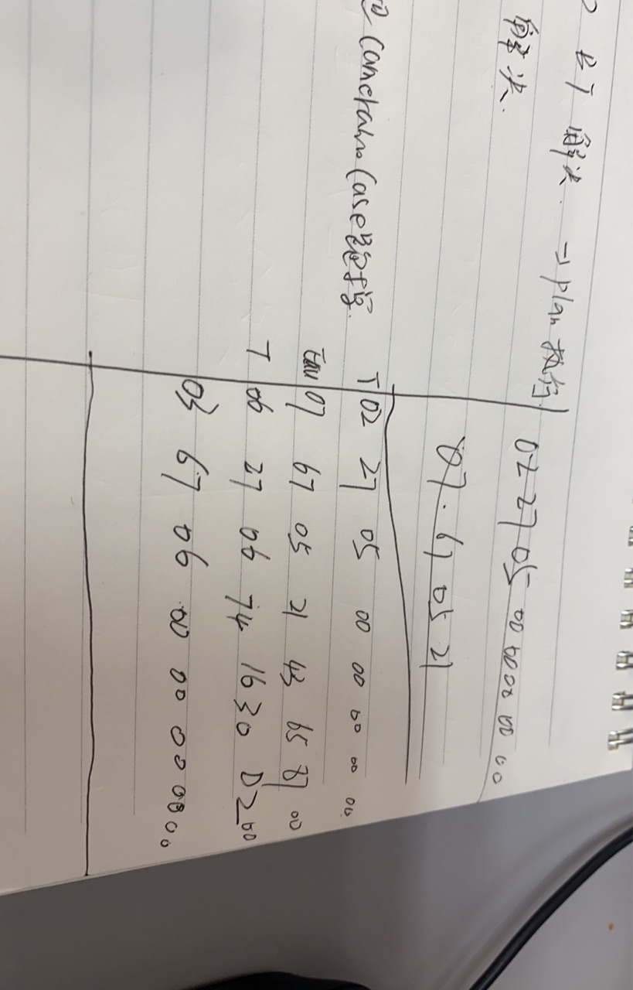
博客： | https://blog.csdn.net/u012252959/article/details/83063899

ppt上作业： | 写出安全访问过程(诊断服务$27)，安全等级为05，Seed为4 bytes($21 43 65 87)，密钥算法为Seed XOR ($55 55 55 55)

